Accueil
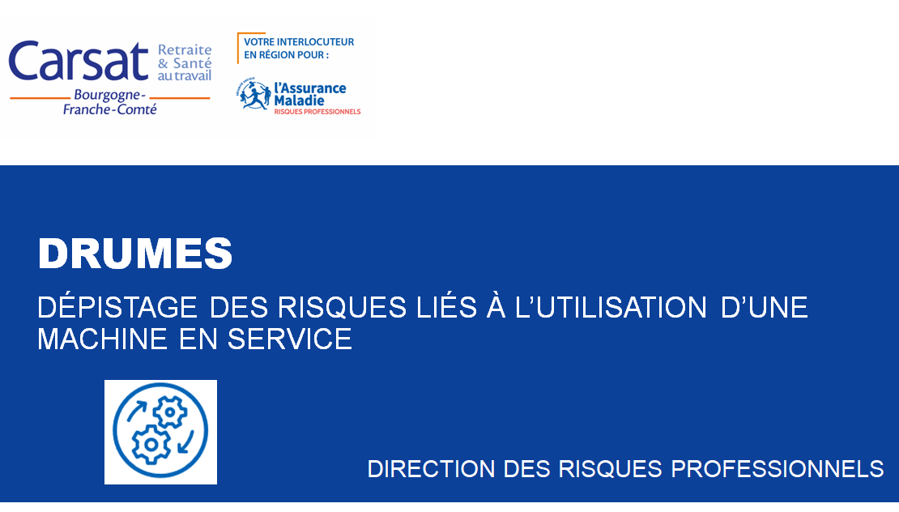

La Carsat
Bourgogne et Franche-Comté

Assureur solidaire
en retraite et prévention

DRUMES

 | Accès Présentation
 | Accès Outil
Version du 19/12/2023 | Liens utiles

présentation
Objectifs de l’outil

Etre capable d’identifier les principales situations de travail dangereuses liées à l’utilisation d’une machine en service
Etre force de proposition pour améliorer la machine

Objectifs de l'outil
Introduction
Les obligations des utilisateurs de machines
Domaine d’application de l’outil proposé
Fonctionnement de l’outil
Mise en oeuvre de l'outil dans l'entreprise
Retour à l'accueil

directives
Introduction : Les directives européennes en matière de sécurité au travail

En matière de sécurité du travail, l'Union Européenne publie deux types de directives:
Les directives "économiques" sur base de l'article 114 du traité instituant la Communauté Européenne : libre circulation des produits
Les directives "sociales" (directive cadre + directives particulières) sur base de l'article 153 du traité instituant la Communauté Européenne : sécurité sur les lieux de travail

Pour les constructeurs

Pour les utilisateurs

La passation se fait lors de la première mise en service ou lors de la première mise sur le marché…

1ère mise en service ou mise sur le marché

Constructeurs / Conception
Utilisateurs / entreprise
Utilisation

De nos jour, la conception de la machine doit être conforme à la directive 2006/42/CE. Le fabricant atteste de cette conformité en apposant le marquage CE et en rédigeant une déclaration CE de conformité.
Destruction

Une fois la mise en service en service faite dans l’entreprise, la responsabilité du maintien en conformité revient à l’entreprise utilisatrice, et ce, jusqu’à la destruction de la machine…

 | Objectifs de l'outil
 | Introduction
 | Les obligations des utilisateurs de machines
 | Domaine d’application de l’outil proposé
 | Fonctionnement de l’outil
 | Mise en oeuvre de l'outil dans l'entreprise
 | Retour à l'accueil

Obligations
Les obligations des utilisateurs de machines

Obligations générales :
Obligation de sécurité de résultat : L’employeur est tenu envers ses salariés d’une obligation de sécurité de résultat relative à la protection de sa santé physique et mentale.
Obligation d’évaluation des risques

Obligations spécifiques aux équipements de travail :
Obligation d’équiper, d’installer, d’utiliser, de régler et de maintenir en état les équipements de travail (E.T.) et les moyens de protection (M.P.) mis en service, y compris en cas de modification
Interdiction de mettre en service ou d’utiliser des E.T. et M.P. non conformes : règles techniques de conception & procédures de certification
Mise à disposition d’E.T. appropriés au travail à réaliser en vue de préserver la santé et la sécurité
Mise en œuvre de mesures d’organisation pour l’utilisation des E.T. :
Maintenir les E.T. en état de conformité.
Procéder aux vérifications des E.T.
Fournir et faire porter les EPI nécessaires
Formation du personnel (consignes, situations anormalement prévisibles, utilisateurs ou non/proximité, agents de maintenance, évolution de l’E.T. , ...)
Cession d’E.T. conformes (certificat de conformité)

Code du travail

Objectifs de l'outil
Introduction
Les obligations des utilisateurs de machines
Domaine d’application de l’outil proposé
Fonctionnement de l’outil
Mise en oeuvre de l'outil dans l'entreprise
Retour à l'accueil

code
CODE DU TRAVAIL

QUATRIÈME PARTIE : SANTÉ ET SÉCURITÉ AU TRAVAIL
LIVRE III : ÉQUIPEMENTS DE TRAVAIL ET MOYENS DE PROTECTION
TITRE II : UTILISATION DES ÉQUIPEMENTS DE TRAVAIL ET DES MOYENS DE PROTECTION
Chapitre Ier : Règles générales
Section 1 : Principes. (Articles L4321-1 à L4321-3 et Articles R4321-1 à R4321-5)
Section 2 : Dispositions d'application.
(Articles L4321-4 à L4321-5)
Chapitre II : Maintien en état de conformité (Articles R4322-1 à R4322-3)
Chapitre III : Mesures d'organisation et conditions d'utilisation des équipements de travail et des équipements de protection individuelle
Section 1 : Information et formation des travailleurs (Articles R4323-1 à R4323-5)
Section 2 : Installation des équipements de travail (Articles R4323-6 à R4323-13)
Section 3 : Utilisation et maintenance des équipements de travail (Articles R4323-14 à R4323-21)
Section 4 : Vérifications des équipements de travail
Sous-section 1 : Vérification initiale (Article R4323-22)
Sous-section 2 : Vérifications périodiques (Articles R4323-23 à R4323-27)
Sous-section 3 : Vérification lors de la remise en service (Article R4323-28)

Retour

domaine appli
Domaine d’application de l’outil proposé

Une machine est un équipement de travail.
L'outil proposer permet d'aider le chef d'entreprise au :
Dépistage des risques liés à l’utilisation d’une machine
Maintien en état de l’équipement
Définition « machine » :
ensemble équipé ou destiné à être équipé d’un système d’entraînement autre que la force humaine ou animale appliquée directement, composé de pièces ou d’organes liés entre eux dont au moins un est mobile et qui sont réunis de façon solidaire en vue d’une application définie.
ensemble de machines… qui, afin de concourir à un même résultat, sont disposées et commandées de manière à être solidaires dans leur fonctionnement.
Machines fixes uniquement …
Certaines catégories de machines font l’objet de règles complémentaires qui ne sont pas prises en compte dans ce document : machines mobiles, machines portatives ou guidées à la main, appareils de levage.

Les machines prennent différentes formes …



Outil inadapté
Outil adapté

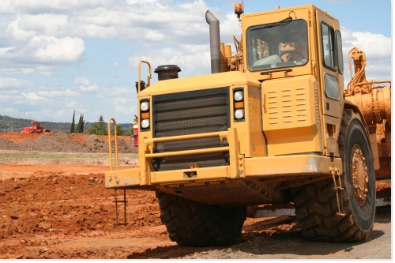
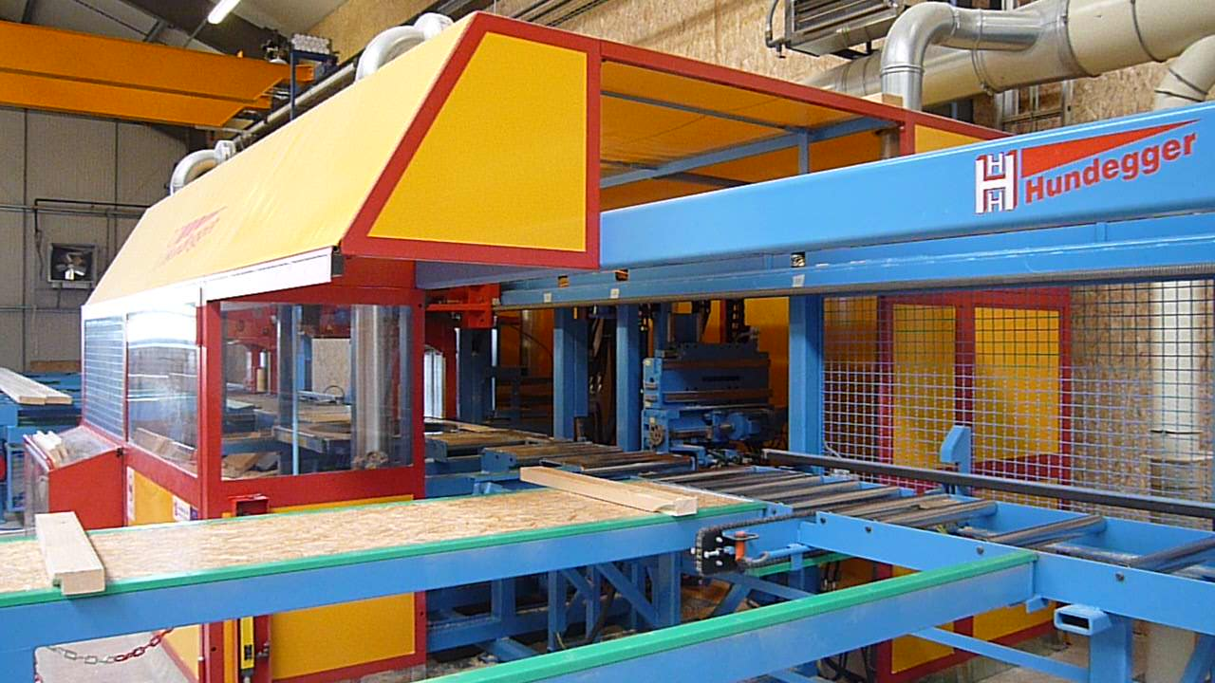

Outil adapté
Outil inadapté

Objectifs de l'outil
Introduction
Les obligations des utilisateurs de machines
Domaine d’application de l’outil proposé
Fonctionnement de l’outil
Mise en oeuvre de l'outil dans l'entreprise
Retour à l'accueil

fonctionnement outil
Fonctionnement de l’outil

« Je n'apprends jamais rien en parlant, mais seulement en posant des questions. »
Lou Holtz
Cette citation illustre parfaitement la démarche à suivre pour repérer les situations anormales qui peuvent mener à un accident.
Toutes les équipes doivent être questionnées :
Production,
Réglage,
Maintenance.
Le questionnement porte sur les thèmes suivants :
Mesures organisationnelles
La machine et son environnement
Protecteurs et dispositifs de protection
Organes de service de mise en marche et d'arrêt
Dispositifs d'alerte et de signalisation
Séparation et dissipation des énergies
Risques liés aux émissions de matières et de substances dangereuses
Risques électrique, incendie, explosion
Mesures organisationnelles
Les mesures organisationnelles viennent en complément des mesures de préventions techniques.
Le questionnement permet de faire un état des lieux du travail prescrit et des documents utiles à la suite de la démarche.
La machine et son environnement
Le dépistage des risques liés à l’utilisation d’une machine ne saurait être complète sans se préoccuper de l’environnement de la machine.
Il peut être source d’accident lors de l’utilisation de la machine.
Protecteurs et dispositifs de protection
Une distinction est établie entre les dispositifs de protection et les protecteurs, étant donné que les premiers ne constituent pas une barrière matérielle entre la personne exposée et la zone dangereuse, mais réduisent les risques.
Au-delà de la conformité, l’outil permet de vérifier que les protecteurs ou dispositifs de protection sont adaptés à l’utilisation de la machine pour limiter le risque de shuntage.
Organes de service de mise en marche et d'arrêt
Les organes de service sont des parties du système de commande qui détectent des signaux d’entrée émis par les opérateurs, généralement au moyen d’une pression de la main ou du pied. Il existe de nombreux types différents d’organes de service, entre autres des bouton-poussoir, des leviers, des commutateurs, des poignées, des curseurs, des manches, des volants, des pédales, des claviers et des écrans tactiles.
Leur rôle, leur positionnement et leur identification évitent ou déclenchent des accidents.
Dispositifs d'alerte et de signalisation
Le proverbe dit « Un homme averti en vaut deux ». Lorsqu’on a été prévenu de ce qu’on doit craindre ou de ce qu’on doit faire, on est, pour ainsi dire, doublement en état de prendre ses précautions ou ses mesures. Cela est valable également en prévention.
L’outil permet de faire un point sur les besoins.
Séparation et dissipation des énergies
Par définition, l'énergie est, de manière générale, la capacité de faire un travail, c'est-à-dire d'agir et donc d’entraîner un mouvement, de produire de la chaleur,…en présence des opérateurs.
Danger + Individu = Risque
Risques liés aux émissions de matières et de substances dangereuses
Ce chapitre traite des risques pour la santé qui sont liés à l’émission de matériaux et de substances dangereux produits par les machines (poussières de bois, fumées de soudage,…).
Font partie des matériaux et substances dangereux les matières et substances chimiques et biologiques classées comme toxiques, nuisibles, corrosives, irritantes, allergènes, pathogènes, cancérogènes, mutagènes, reprotoxiques ou asphyxiantes. Les émissions de substances dangereuses risquent le plus de pénétrer dans l’organisme par voie d’inhalation, mais elles peuvent aussi y entrer par d’autres voies lorsqu’elles se déposent sur des surfaces du corps ou sont ingérées.
Risques électrique, incendie, explosion
Toute entreprise peut être confrontée à un accident d’origine électrique, souvent très grave (électrocution ou incendie). La prévention de ce risque repose, d’une part, sur la mise en sécurité des installations et des matériels électriques et, d’autre part, sur le respect des règles de sécurité lors de leur utilisation ou lors de l’intervention sur ou à proximité des installations électriques.
Les incendies et les explosions sont à l’origine de blessures graves voire de décès, et de dégâts matériels considérables. Chacun de ces risques fait l’objet d’une démarche de prévention spécifique dont l’objectif prioritaire est d’agir avant que le sinistre ne survienne.
L’outil survole ces risques. En revanche il permet de ne pas les oublier.

Objectifs de l'outil
Introduction
Les obligations des utilisateurs de machines
Domaine d’application de l’outil proposé
Fonctionnement de l’outil
Mise en oeuvre de l'outil dans l'entreprise
Retour à l'accueil

mise en pratique
Mise en oeuvre de l'outil dans l'entreprise

Tout d’abord il faut noter que cet outil ne se veut pas exhaustif. D’autres situations dangereuses peuvent exister lors de l’utilisation d’une machine. Les thématiques et le questionnement qui le compose reprennent les situations les plus courantes.
L’outil s’inscrit dans une démarche de prévention…
... Extrait de la circulaire du 18/04/02
« La démarche de prévention est un processus dynamique »
1. Préparer la démarche
En premier lieu, le chef d’entreprise (ou d’établissement) créé un groupe de pilotage puis un groupe opérationnel pour l’assister dans la démarche (opérateurs, responsable maintenance, …).
Le groupe de pilotage doit valider les décisions et avoir les moyens de déclencher des modifications et des investissements.
Le groupe opérationnel effectuera les audits, proposera des pistes d’améliorations.
2. Evaluer les risques
Il est important de délimiter le périmètre de la machine, surtout lorsque l'on a un ensemble de machines...
Le dépistage proposé par l'outil est le point de départ de l'évaluation des risques.
Le ou les auditeurs doivent pouvoir visionner le poste de travail en production et interroger le ou les opérateurs, afin de pouvoir remplir les fiches de dépistage. Toutes les équipes ayant une action sur la machine doivent-être interrogées (y compris, les sous-traitants réguliers) : équipes du matin, de l'après-midi, du soir, de journée, de week-end, …
L’analyse doit inclure les phases de réglage et de maintenance (y compris de nettoyage).…
3. Elaborer un programme d’actions
Le groupe opérationnel signale la présence de risques au groupe de pilotage qui enclenche un processus d’amélioration. Pour étayer leur signalement, les membres du groupe s’appuieront :
- sur la version interactive de l’outil qui appelle automatiquement à la prudence avec un lien sur l’aide correspondante au sujet,
- sur la version papier, et dans ce cas, ce sont les cases grises cochées qui doivent amener à se poser des questions.
Les dangers et/ou actions à mettre en œuvre peuvent être illustrés de photographies pour faciliter la compréhension.
Le processus consiste, à partir du constat du risque, à rechercher le moyen d’améliorer la situation en privilégiant dans l’ordre suivant :
- La suppression du risque (suppression du danger ou de la situation de travail),
- La réduction du risque (réduction du temps d’exposition, des effets sur la santé, …)
En complément si le risque n’a pas été supprimé :
- La mise en place de protections collectives. Elles permettent de protéger le personnel ou de limiter les conséquences par éloignement, par obstacle, par atténuation d’une nuisance (bruit, vibration, pollution…).
- La mise en place de protections individuelles. C’est un dispositif ou un moyen porté ou tenu par une personne en vue de la protéger contre un ou plusieurs risques résiduels susceptibles de menacer sa santé ainsi que sa sécurité.
- L’information sur ces risques résiduels.
L’aide à la décision de l’outil permet d’orienter les modifications à apporter ou à valider les systèmes en place.
Les différents chapitres ne reprennent pas les questions point par point. Ils donnent des éléments de réponses qui peuvent être communs à différentes questions.
Pour l’aider dans ces recherches, le groupe chargé de rechercher les améliorations, pourra, par exemple :
- Contacter le constructeur pour lui demander s’il a amélioré la situation sur ses nouvelles machines.
- Si elles existent, consulter la norme correspondante ou les brochures INRS.
Une fois effectuée, cette ou ces modifications doivent être validées par le groupe de pilotage.
4. Mettre en œuvre les actions
La personne (interne ou externe) qui sera désignée pour réaliser les travaux devra avoir connaissance de la machine et des risques associés pour réaliser la modification dans les règles de l’art et ainsi ne pas mettre en danger les opérateurs.
5. Réévaluer les risques suite aux actions réalisées
Une fois les modifications réalisées, un nouvel audit pourra être fait pour s’assurer que de nouveaux risques ne sont pas apparus.
La fréquence de dépistage est à définir par l’entreprise. En revanche il paraît indispensable de la renouveler après une modification de machine ou de process.
Le travail réalisé peut être annexé au document unique de l'entreprise.

3. Elaborer un programme d’actions
4. Mettre en œuvre les actions
5. Réévaluer les risques suite aux actions réalisées
1. Préparer la démarche
2.Evaluer les risques

Objectifs de l'outil
Introduction
Les obligations des utilisateurs de machines
Domaine d’application de l’outil proposé
Fonctionnement de l’outil
Mise en oeuvre de l'outil dans l'entreprise
Retour à l'accueil

